Sheet1
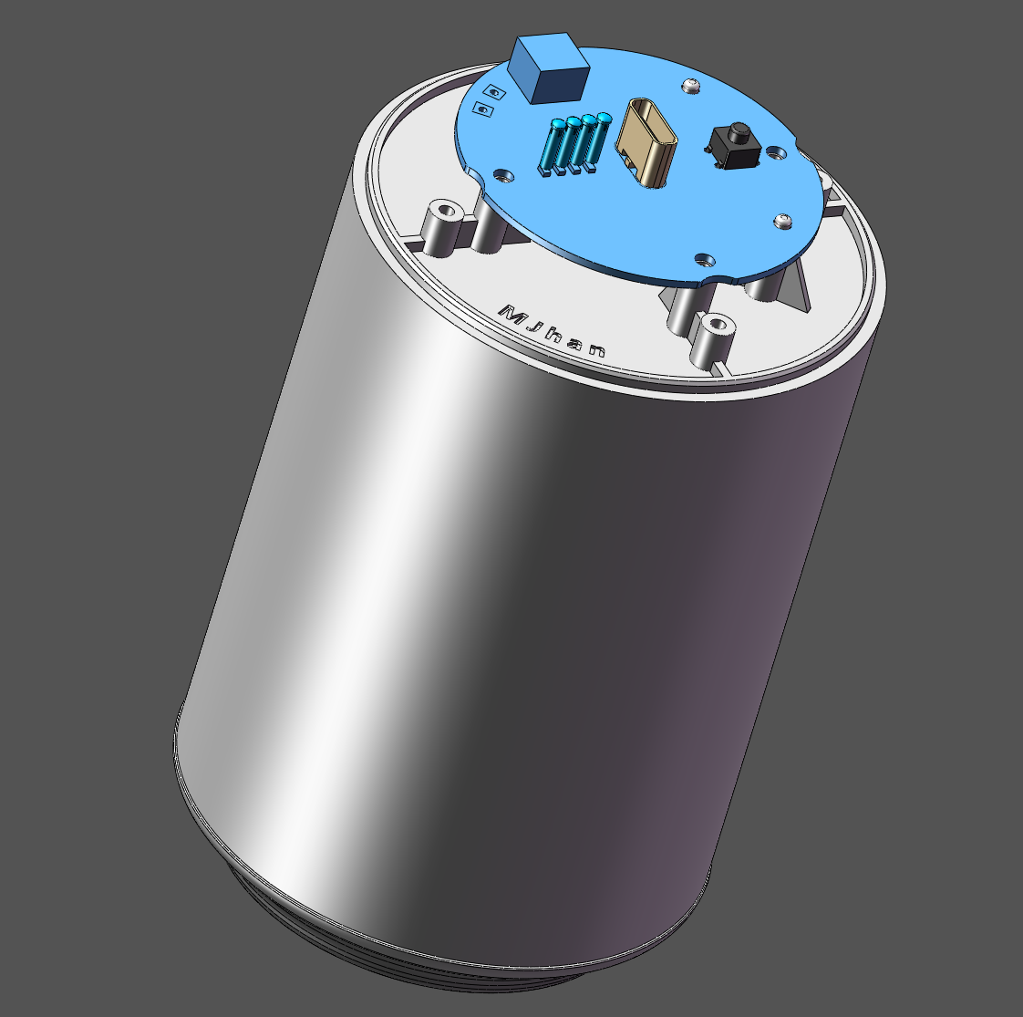 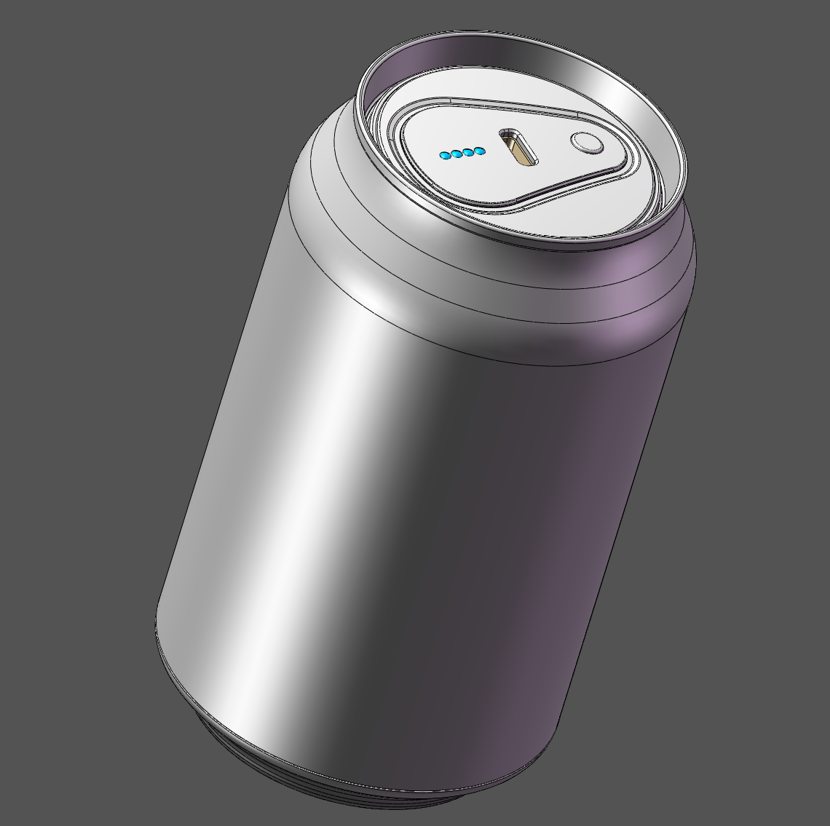
来自：M-Jhan是个手搓怪 |  |  |  |  |  |  |  | 年 月 | 2022-10-22
 |  |  |  |  |  |  |  | 产品名 | 创意可乐充电宝3.0 |  |  | 共 1页 第 1页
序 号 | 模具编号 | 零件名称/描述 | 图片 | 零件号 | 物料编号 | 数量 | 加工工艺简述 | 材料牌号 | 产品规格/mm | 单价（元） | 总价（元） | 备注
1 | \ | 盖子 |  | K1 | \ | 1 | 白色 | 树脂 | 局部喷漆 |  |  | 3D打印可以去嘉立创
2 | \ | 电池舱 |  | K2 | \ | 1 | 白色 | 树脂 |  |  |  | 3D打印可以去嘉立创
3 | \ | 电池盖 |  | K3 | \ | 1 | 白色 | 树脂 |  |  |  | 3D打印可以去嘉立创
4 | \ | 固定环 |  | K4 | \ | 1 | 银色 | 树脂 | 局部喷漆 |  |  | 3D打印可以去嘉立创
5 | \ | 底盖 |  | K5 | \ | 1 | 银色 | 树脂 | 局部喷漆 |  |  | 3D打印可以去嘉立创
6 | \ | 负极固定柱 |  | K6 | \ | 1 | 白色 | 树脂 |  |  |  | 3D打印可以去嘉立创
7 | \ | 按键 |  | K7 | \ | 1 | 银色 | 树脂 | 局部喷漆 |  |  | 3D打印可以去嘉立创
8 | \ | 18转21电池环 |  | K8 | \ | 4 | 白色 | 树脂 |  |  |  | 3D打印可以去嘉立创
9 | \ | 易拉罐 |  | B1 | \ | 1 | 原色 | 铝 | 可口可乐或百事可乐 |  |  | 需要切割，最好用电磨
10 | \ | 快充电源主板 |  | B2 | \ | 1 |  | \ | φ45*1mm |  |  | 需要自己焊接板子，嘉立创免费打样，板厚选1mm。立创商城元器件配单,或者自行淘宝.
11 | \ | 18650/21700电池 |  | B3 | \ | 4 |  | \ | 18650平头款 21700平头款 |  |  | 两种电池二选一，买4个平头款的，容量可选
12 | \ | 电池弹簧片 |  | B4 | \ | 8个带弹簧的弹片 |  | \ | 12.1*14mm（小款） |  |  | https://item.taobao.com/item.htm?spm=a1z09.2.0.0.6cc02e8drCWnYK&id=644026575875&_u=i1mhr4dk76f1
13 | \ | 电源线 |  | B5 | \ | 2 |  | \ | 选用载流5A左右的线 |  |  | https://item.taobao.com/item.htm?spm=a1z09.2.0.0.3af82e8dTcSecY&id=649409815526&_u=m1mhr4dkc476
14 | \ | 负极快拆香蕉插头 |  | B6 | \ | 1对 |  | \ | 4mm公母头 | 二选一，用香蕉插头载流就肯定够用，用黄铜弹簧载流可能有待验证，反正载流需要5A左右。（UP视频上面用电池弹簧片裁剪的弹簧载流就不够，后面发现快充不能长时间持续。） |  | https://detail.tmall.com/item.htm?spm=a1z0d.6639537/tb.1997196601.39.4ff67484Rc0WIV&id=675199775794&skuId=4850828084439
15 | \ | 负极快拆黄铜弹簧 |  | B7 | \ | 1 |  | \ | 0.6*6.5*9.5*H12 |  |  | https://item.taobao.com/item.htm?spm=a1z0d.6639537/tb.1997196601.3.4ff67484Rc0WIV&id=665811044259
16 | \ | 导光柱 |  | B8 | \ | 4 |  | \ | 1.5*6mm |  |  | https://detail.tmall.com/item.htm?id=643255987941&spm=a1z09.2.0.0.6cc02e8drCWnYK&_u=i1mhr4dkd284
17 | \ | C口防尘塞 |  | B9 | \ | 1 |  | \ | Type-c口专用 |  |  | 防尘用
18 | \ | M2.3*6 |  | L1 | \ | 8 |  | 306 | M2.3*6 |  |  | 圆头平尾自攻螺丝
19 | \ | M1.4*6 |  | L2 | \ | 6 |  | 306 | M1.4*6 |  |  | 圆头平尾自攻螺丝

